1. Đánh mã form
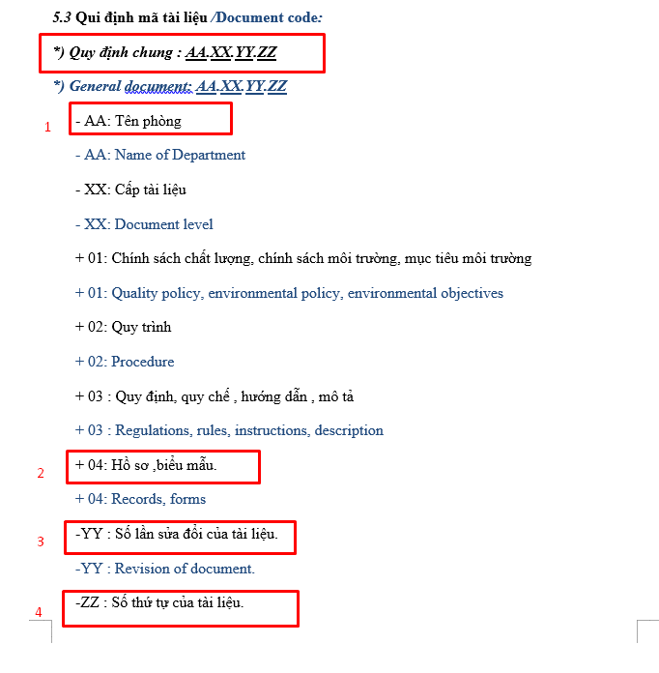
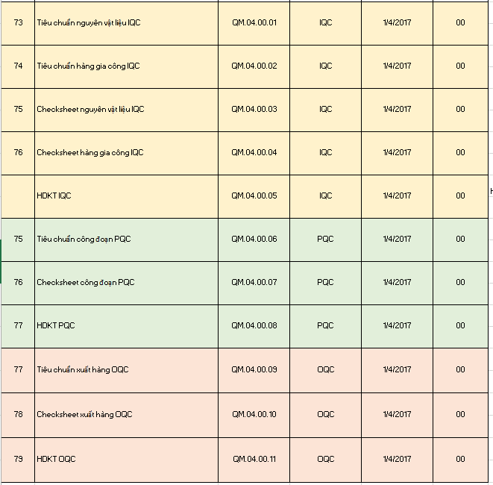
Đánh Mã Form

I. Chung
- Các loại form tài liệu: (Theo dõi trong sheet 3.1/3.2/3.3)
IQC | Tiêu chuẩn NVL, tiêu chuẩn gia công ngoài, checksheet IQC, hướng dẫn kiểm tra IQC
PQC | Tiêu chuẩn công đoạn, Checksheet PQC, hướng dẫn kiểm tra PQC
OQC | Tiêu chuẩn xuất hàng, Checksheet OQC, hướng dẫn kiểm tra OQC
- Theo dõi trong sheet: |  |  | 3.1.IQC (FORM)'!A1
 |  |  | 3.2.PQC (FORM)'!A1
 |  |  | 3.3.OQC (FORM)'!A1

II. Đánh mã form
- Các loại form áp dụng cho nhiều khách hàng, nhiều model khác nhau, cần đánh mã form theo quy trình
Link: | 1. Quy trình quản lí tài liệu | N:\15. QC\00.Sắp xếp tài liệu mới\2.QA\1.QS\1.ISO\4. IATF 16949-2016\1. Tài liệu quy trình\Quy trình chung IATF\3.Quy trình quản lí tài liệu
 | 2. Danh mục tài liệu | N:\15. QC\00.Sắp xếp tài liệu mới\2.QA\1.QS\1.ISO\4. IATF 16949-2016\1. Tài liệu quy trình\Quy trình chung IATF\3.Quy trình quản lí tài liệu

 |  | 1 |  | 2 | Thêm loại tài liệu thì update tiếp

3.1.IQC (FORM)
Điền mã form vào form
Điền vào chỗ mã tài liệu
 | Upper Housing Enact and revision history

Số thứ tự | Model | Part name | Công đoạn | Mã Form | Mã quản lý | Ngày phát hành |  | Nội dung lí do | Thông tin phát hành |  | Thông tin thu hồi |  | Note
 |  |  |  |  |  | Rev No. | Receipt Date |  | Người phát hành | Người nhận | Ngày thu hồi | Người thu hồi
1 | Hóa chất | M-100 | IQC | QM.04.00.01 | NVL-I01 | 00 | 08.05.2022 | Ban hành lần đầu | Liên | Liên

2 | Hóa chất | M-200 | IQC | QM.04.00.01 | NVL-I02 | 00 | 08.05.2022 | Ban hành lần đầu | Liên | Liên

3 | Hóa chất | M-880F | IQC | QM.04.00.01 | NVL-I03 | 00 | 08.05.2022 | Ban hành lần đầu | Liên | Liên

4 | Hóa chất | M-600 | IQC | QM.04.00.01 | NVL-I04 | 00 | 08.05.2022 | Ban hành lần đầu | Liên | Liên

5 | Hóa chất | M-860K | IQC | QM.04.00.01 | NVL-I05 | 00 | 08.05.2022 | Ban hành lần đầu | Liên | Liên

6 | Hóa chất | M860B | IQC | QM.04.00.01 | NVL-I06 | 00 | 08.05.2022 | Ban hành lần đầu | Liên | Liên

7 | Magie | Magie | IQC | QM.04.00.01 | NVL-I07 | 00 | 12.12.2018 | Ban hành lần đầu | Nguyệt | Liên | 09.06.2021 | Liên
 |  |  |  |  |  | 01 | 10.06.2021 | Cập nhật nội dung phân tích chất độc hại môi trường | Hồng | Liên

8 | Sơn Upper | N894-R21-18766-L2 | IQC | QM.04.00.01 | NVL-I08 | 00 | 01.10.2014 | Ban hành lần đầu | Hồng | Liên | 09.03.2022 | Liên
 |  |  |  |  |  | 01 | 10.03.2022 | Cập nhật nội dung | Liên | Liên

9 | Sơn Upper | EXH-291 | IQC | QM.04.00.01 | NVL-I09 | 00 | 01.10.2014 | Ban hành lần đầu | Hồng | Liên | 09.03.2022 | Liên
 |  |  |  |  |  | 01 | 10.03.2022 | Cập nhật nội dung | Liên | Liên

10 | Sơn Upper | EXX-L22-10055 | IQC | QM.04.00.01 | NVL-I10 | 00 | 01.10.2014 | Ban hành lần đầu | Hồng | Liên | 09.03.2022 | Liên
 |  |  |  |  |  | 01 | 10.03.2022 | Cập nhật nội dung | Liên | Liên

11 | Sơn Cover | 894-R21-18786-R1 | IQC | QM.04.00.01 | NVL-I11 | 00 | 01.10.2014 | Ban hành lần đầu | Hồng | Liên | 09.03.2022 | Liên
 |  |  |  |  |  | 01 | 10.03.2022 | Cập nhật nội dung | Liên | Liên

12 | Sơn Cover | EC-K345 | IQC | QM.04.00.01 | NVL-I12 | 00 | 01.10.2014 | Ban hành lần đầu | Hồng | Liên | 09.03.2022 | Liên
 |  |  |  |  |  | 01 | 10.03.2022 | Cập nhật nội dung | Liên | Liên

13

3.2.PQC (FORM)
Điền mã form vào form
Điền vào chỗ mã tài liệu
 | Upper Housing Enact and revision history

Số thứ tự | Model | Part name | Công đoạn | Mã Form | Mã quản lý | Ngày phát hành |  | Nội dung lí do | Thông tin phát hành |  | Thông tin thu hồi |  | Note
 |  |  |  |  |  | Rev No. | Receipt Date |  | Người phát hành | Người nhận | Ngày thu hồi | Người thu hồi
1 | HGU0810-26_UPPER | UPPER HOUSING | PQC Casting | QM.04.00.06 | HOS-P01 | 00 | 08.05.2022 | Ban hành lần đầu | Liên | Liên

2 | HGU0810-26_UPPER | UPPER HOUSING | PQC CNC | QM.04.00.06 | HOS-P02

3 | HGU0810-26_UPPER | UPPER HOUSING | PQC Hot Press | QM.04.00.06 | HOS-P03

4 | HGU0810-27PW_COVER | STAND COVER | PQC Casting | QM.04.00.06 | HOS-P04

5 | HGU0810-27PW_COVER | STAND COVER | PQC CNC | QM.04.00.06 | HOS-P05

2 | HGU0810-27PW_COVER | STAND COVER | PQC Hot Press | QM.04.00.06 | HOS-P06

7

8

9

10

11

12

13

3.3.OQC (FORM)
Điền mã form vào form
Điền vào chỗ mã tài liệu
 | Upper Housing Enact and revision history

Số thứ tự | Model | Part name | Công đoạn | Mã Form | Mã quản lý | Ngày phát hành |  | Nội dung lí do | Thông tin phát hành |  | Thông tin thu hồi |  | Note
 |  |  |  |  |  | Rev No. | Receipt Date |  | Người phát hành | Người nhận | Ngày thu hồi | Người thu hồi
1 | HGU0810-26_UPPER | UPPER HOUSING | OQC | QM.04.00.09 | HOS-O01 | 00 | 08.05.2022 | Ban hành lần đầu | Liên | Liên

2 | HGU0810-27PW_COVER | STAND COVER | OQC | QM.04.00.09 | HOS-O02

3

4

5

6

7

8

9

10

11

12

13

